スポンサー公告
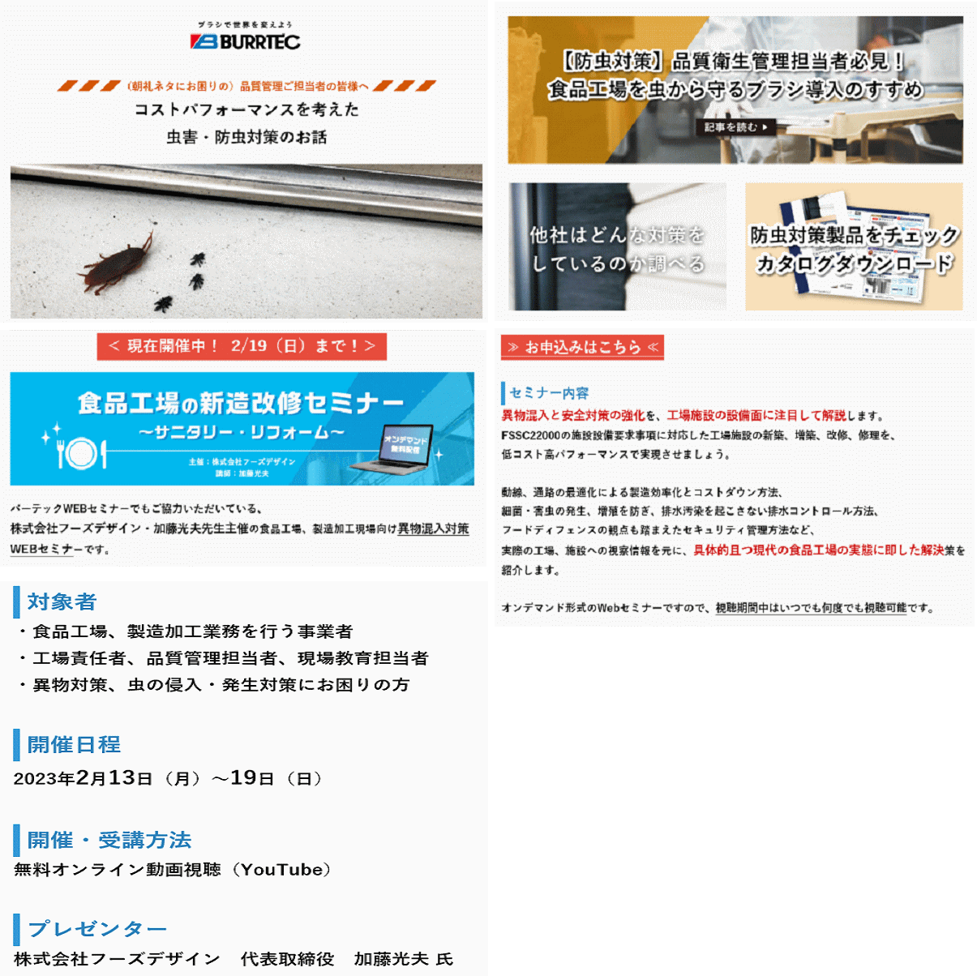

7 ノロウイルス関連情報

ノロウイルス指数平年同等 散発事故発生 |  |  |  |  |  |  |  | 出典:東京都感染症情報センター
 |  |  |  |  |  |  |  | （最近５年間の週値の比較）
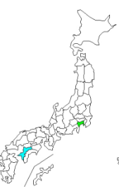
東京都は レベル 3 全国平均 (レベル3) 7.31

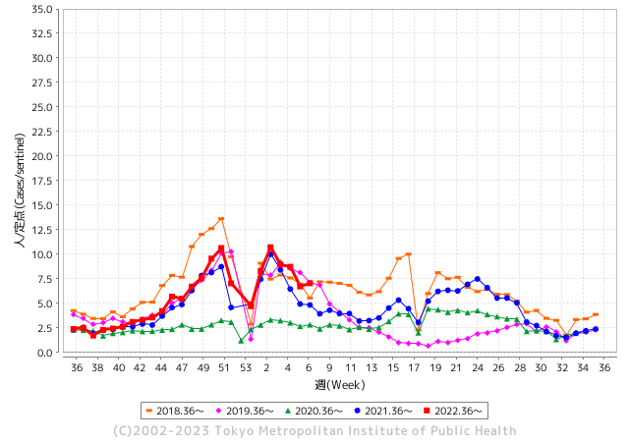
散発事故事例の報告例年より一ヵ月早い

 |  |  |  |  |  |  |  |  |  |  |  | レベル5

 |  |  |  |  |  |  |  |  |  |  |  | レベル4

 |  |  |  |  |  |  |  |  |  |  |  | レベル3

 |  |  |  |  |  |  |  |  |  |  |  | レベル2
GⅡ 6週 4例 |  |  |  |  | GⅡ 7週 0例 |  |  |  |  |  |  | レベル1
地方衛生研究所情報 |  |  | 傾向 |  | 出典：地方衛生研究所ネットワーク
★各地でノロウイルスが流行しています |  |  |  |  |  |  |  | http://idsc.tokyo-eiken.go.jp/diseases/gastro/gastro/
 |  |  |  | 流行警報 | 警戒警報
 | 2023-02-26 |  | 低散発 | 定点観測値 |  | ▲:減少 | 今週のニュース（Noroｖｉｒｕｓ） (2/20-2/26)
都道府県名 | 流行 ☆増加 ★減少☆★1つで約1ポイント |  |  | 2023/6週 | 2023/7週 | 対前週 | 大量発症事故（業種／内容） 今週 , 色抜き(先週) |  |  |  | ニュースソース | 日時
北海道 | ☆ |  |  | 2.76 | 3.18 | 0.42 | 函館の保育所でノロウイルス集団感染 - 函館新聞デジタル 函館の保育所でノロウイルス集団感染 · 社会 · 函館新たに５８人感染 渡島２４人、桧山３人 · 道内８２２人感染、４人死亡 · 小笠原さんに函館中央署長感謝状 暴追 |  |  |  | 函館新聞デジタル | 2023-02-22 | 北海道
青森県 | ☆ |  |  | 8.9 | 9.43 | 0.53 |  |  |  |  |  |  | 青森県
岩手県 | ☆ |  |  | 6.95 | 7.45 | 0.50 | 二戸管内の教育・保育施設でノロウイルス 園児３０人発症 - デーリー東北 岩手県は１６日、二戸保健所管内の教育・保育施設（園児１０７人、職員３３人）で、ノロウイルスによる感染性胃腸炎の集団発生があったと発表した。 |  |  |  | デーリー東北 | 2023-02-17 | 岩手県
宮城県 | ★★ |  |  | 10.84 | 8.47 | ▲ 2.37 |  |  |  |  |  |  | 宮城県
秋田県 | ☆ |  |  | 4.97 | 6.12 | 1.15 | 集団食中毒が確認されたのは秋田県湯沢市の雄勝中央病院。 秋田県によると2月14日に給食を食べた入院患者など20人が下痢や嘔吐などの症状を訴え、複数人からノロウイルスが検出された。 湯沢保健所は給食が原因とする食中毒と断定し調理した施設を18日から20日まで3日間の営業停止処分とした。 |  |  |  | 秋田テレビ | 2023-02-19 | 秋田県
山形県 | ☆ |  |  | 11.03 | 11.96 | 0.93 | 山形市の飲食店で今月18日に食事をした複数の客が下痢などの食中毒症状を訴え、その後の調べでノロウイルスが原因と分かった。食中毒が発生したのは、山形市木の実町の飲食店「和工房空海」。山形市保健所によると、今月18日の夕方にこの店で食事をしたグループから、参加した複数人が下痢や吐き気などの食中毒症状を訴えていると店に連絡があった |  |  |  | さくらんぼテレビ | 2023-02-23 | 山形県
福島県 | ★ |  |  | 8.26 | 7.84 | ▲ 0.42 |  |  |  |  |  |  | 福島県
茨城県 | ☆ |  |  | 5.27 | 5.37 | 0.10 |  |  |  |  |  |  | 茨城県
栃木県 | ☆ |  |  | 6.94 | 7.15 | 0.21 | 栃木県保健福祉部は22日、那須塩原市睦の飲食店「まぐろダイニング 美蔵（びくら） ホテルルートイン西那須野店」が提供した食事が原因で、ノロウイルスによる食中毒が発生したと発表した。県は同日、食品衛生法に基づき、衛生的環境が確保されるまで同店の営業を禁止とした。 |  |  |  | 下野新聞 | 2023-02-23 | 栃木県
群馬県 | ★ |  |  | 8.26 | 8.15 | ▲ 0.11 |  |  |  |  |  |  | 群馬県
埼玉県 | ★ |  |  | 7.34 | 7.25 | ▲ 0.09 |  |  |  |  |  |  | 埼玉県
千葉県 | ★ |  |  | 7.46 | 6.86 | ▲ 0.60 |  |  |  |  |  |  | 千葉県
東京都 | ☆ |  |  | 6.73 | 7.06 | 0.33 | 令和5年2月15日（水曜日）午後5時10分、千葉県から東京都に「千葉県在住のグループ37名が2月13日（月曜日）に都内で仕出し弁当を喫食したところ、18名がおう吐等の症状を呈した。」旨、連絡があった。調査の結果、当該弁当は品川区内の施設で調理されたことが判明した。患者のふん便からノロウイルスを検出した。 |  |  |  | 東京都公表 | 2023-02-22 | 東京都
神奈川県 | ★ |  |  | 6.96 | 6.31 | ▲ 0.65 |  |  |  |  |  |  | 神奈川県
新潟県 | ☆ |  |  | 6.41 | 6.77 | 0.36 |  |  |  |  |  |  | 新潟県
富山県 | ★★ |  |  | 14.03 | 12.28 | ▲ 1.75 |  |  |  |  |  |  | 富山県
石川県 | ☆ |  |  | 10.07 | 11.28 | 1.21 | 食中毒があったのは、金沢市片町のすし店「鮨一」です。金沢市保健所によりますと、7日にこの店で食事をした20代から30代の男女5人が、翌日から下痢や嘔吐、発熱などの症状を訴え、うち1人は1泊の入院をしました。現在は、5人とも回復に向かっているということです。 |  |  |  | MRO北陸放送 | 2023-02-12 | 石川県
福井県 | ★ |  |  | 6 | 5.17 | ▲ 0.83 |  |  |  |  |  |  | 福井県
山梨県 | ☆☆☆ |  |  | 8.63 | 11.38 | 2.75 |  |  |  |  |  |  | 山梨県
長野県 | ★ |  |  | 9.62 | 9.02 | ▲ 0.60 |  |  |  |  |  |  | 長野県
岐阜県 | ★ |  |  | 4.43 | 4.23 | ▲ 0.20 | 食中毒が発生したのは多治見市太平町の「小規模保育園ボコデコキッズ」で、2月24日、園から「保育園に通う複数の園児が嘔吐した」と東濃保健所に連絡がありました。 保健所によりますと、22日と23日、園内の調理施設で作られた給食を食べた園児と職員33人のうち園児14人に下痢や嘔吐の症状があり、3人からノロウイルスが検出されたということです。 |  |  |  | 当会テレビ | 2023-02-26 | 岐阜県
静岡県 | ☆ |  |  | 8.3 | 9.01 | 0.71 |  |  |  |  |  |  | 静岡県
愛知県 | ☆ |  |  | 5.95 | 7.02 | 1.07 | 愛知県豊田市は十七日、市内のこども園などにおかずを提供する同市衣ケ原の弁当製造業トフスが製造した弁当などを食べた百人余に食中毒の症状があり、その一部や調理者の便からノロウイルスが検出されたと発表した。市は、同日付で営業禁止処分にした。トフスによると、十七日までに弁当などを食べた企業やこども園の百五人と、高齢者向け配食サービスの利用者二十三人が体調不良を訴えている。そのうち八人と、調理従事者十六人からノロウイルスが検出された。十七日時点で入院した人はいない。 |  |  |  | 中日新聞 | 2023-02-18 | 愛知県
三重県 | ☆ |  |  | 5.36 | 5.53 | 0.17 |  |  |  |  |  |  | 三重県
滋賀県 | ★ |  |  | 6.61 | 6.31 | ▲ 0.30 |  |  |  |  |  |  | 滋賀県
京都府 | ★ |  |  | 5.74 | 4.62 | ▲ 1.12 | 葬儀場2カ所で食事の49人が食中毒 調理従事者1人からノロウイルス検出 - 葬儀場2カ所で食事の49人が食中毒 調理従事者1人からノロウイルス検出. 京都府は22日、宇治市槙島町の仕出店「京料理 心月 槙島店」の料理を食べた宇治市や ... |  |  |  | au Webポータ | 2023-02-23 | 京都府
大阪府 | ★ |  |  | 6.67 | 6.64 | ▲ 0.03 | 「障害者支援施設 陵東館長曽根」にて発生致しましたノロウイルスによる食中毒ですが、２月１４日をもちまして収束いたしましたことをご報告させていただきます。 ご利用者様ならびにご家族様・関係者の皆様には多大なるご心配をおかけしたことを心よりお詫び申し上げます。今後、より一層の感染防止対策を講じ、皆様方に安心していただけるよう最善を尽くして参りますので、引き続きご理解とご協力を賜りますようお願い申し上げます。 |  |  |  | 社会福祉法人 関西福祉会 | 2023-02-15 | 大阪府
兵庫県 | ☆ |  |  | 9.19 | 9.32 | 0.13 | 兵庫県西宮市保健所は17日、同市の飲食店「鮨・酒・肴 杉玉（すぎだま） 西宮北口」でノロウイルスによる食中毒が発生したと発表した。 11、12日にすしや刺し身を飲食した客のうち計13人が下痢や嘔吐（おうと）、発熱などの症状を訴えた。うち7人と、調理担当の従業員1人の便からノロウイルスが検出された。重症者はいないという。市保健所は17日から3日間、同店に営業停止を命じた。 |  |  |  | 朝日新聞 | 2023-02-17 | 兵庫県
奈良県 | ☆☆ |  |  | 5.56 | 7.09 | 1.53 |  |  |  |  |  |  | 奈良県
和歌山県 | ★ |  |  | 5.67 | 5.17 | ▲ 0.50 |  |  |  |  |  |  | 和歌山県
鳥取県 | ★ |  |  | 8.21 | 8 | ▲ 0.21 |  |  |  |  |  |  | 鳥取県
島根県 | ☆ |  |  | 8.7 | 9.7 | 1.00 |  |  |  |  |  |  | 島根県
岡山県 | ★ |  |  | 7.13 | 7.11 | ▲ 0.02 |  |  |  |  |  |  | 岡山県
広島県 | ☆ |  |  | 8.26 | 8.28 | 0.02 |  |  |  |  |  |  | 広島県
山口県 | ★★ |  |  | 11.84 | 9.62 | ▲ 2.22 |  |  |  |  |  |  | 山口県
徳島県 | ★ |  |  | 7.96 | 7.22 | ▲ 0.74 |  |  |  |  |  |  | 徳島県
香川県 | ★ |  |  | 11.32 | 10.14 | ▲ 1.18 |  |  |  |  |  |  | 香川県
愛媛県 | ☆☆☆☆ |  |  | 10.46 | 17.54 | 7.08 | 愛媛県松野町の飲食店が調理した仕出し弁当を食べた12人が嘔吐や下痢などの症状を訴え、保健所は、食中毒と断定しこの飲食店を3日間の営業停止処分としました。 営業停止処分を受けたのは、松野町豊岡の飲食店「魚聖鮮魚」です。 |  |  |  | あいテレビ | 2023-02-24 | 愛媛県
高知県 | ★ |  |  | 8.11 | 6.74 | ▲ 1.37 |  |  |  |  |  |  | 高知県
福岡県 | ☆ |  |  | 6.12 | 7.26 | 1.14 | 幼稚園児など２８１人にノロウイルスによる集団食中毒が発生しました。食中毒は８日に、福岡市南区の幼稚園から保健福祉センターへ「園児と職員複数人が嘔吐・下痢の食中毒症状が出ている」と連絡があり発覚。３日から９日までに作られた弁当を食べた幼稚園や保育園２５カ所で園児と職員あわせて２８１人に、嘔吐・下痢・発熱などの症状がでました。 |  |  |  | KBC | 2023-02-14 | 福岡県
佐賀県 | ☆ |  |  | 3.26 | 4.09 | 0.83 |  |  |  |  |  |  | 佐賀県
長崎県 | ★ |  |  | 5.34 | 4.3 | ▲ 1.04 | 2日間で提供された朝食や夕食を食べた101人のうち70人が、腹痛やおう吐の症状を訴えていましたが、全員が回復に向かっているということです。 検査した20人のうち、調理スタッフも含め16人からノロウイルスが検出されていて、県は、食材を通じて二次汚染が起きた可能性が高いと見ています。 |  |  |  | テレビ長崎 | 2023-02-23 | 長崎県
熊本県 | ★ |  |  | 7.02 | 6.6 | ▲ 0.42 |  |  |  |  |  |  | 熊本県
大分県 | ★★★ |  |  | 14.42 | 11.97 | ▲ 2.45 |  |  |  |  |  |  | 大分県
宮崎県 | ☆ |  |  | 13.89 | 14.47 | 0.58 |  |  |  |  |  |  | 宮崎県
鹿児島県 | ★ |  |  | 9.93 | 8.67 | ▲ 1.26 |  |  |  |  |  |  | 鹿児島県
沖縄県 | ★ |  |  | 1.69 | 1.5 | ▲ 0.19 |  |  |  |  |  |  | 沖縄県
全国 | ☆ |  |  | 7.27 | 7.31 | 0.04
 |  |  |  |  |  |  |  |  |  |  | 9 | 8
 |  |  |  | 今週 |  |  | 管理レベル「1」
 |  | 先週に比べて全国平均は |  |  |  | 7.31 | ：先週より | 0.04
 |  | 東京都は |  |  |  | 7.06 | ：先週より | 0.33
 |  | 最高指数は |  |  | 愛媛県 | 17.54 | 全国で10.00を超える都道府県数は |  | 8ヶ所 | 増減 | ▲ 1

3 | 11月ー3月中 施設の所在市町村で流行・ 食中毒が複数件報告される 定点観測値が5.00～10.00 |  |  |  |  | 【情報共有】業界・地域のニュースを掲示して、注意を促す 【常設】（次亜塩素系消毒剤)、うがい薬(イソジン） 【行動】出勤時、休憩後、退社時に手洗いの指示と徹底 【体調管理】健康状態の聞き取り、対応記録 予防的検査の実施、健康保菌者への生活指導、待機指示 【訓練】嘔吐物処理の実施訓練 【お客様・パートナー】客、納品業者に体調不良者がある場合には日報に記録

7 衛生訓話
毎週 ひとつ 覚えていきましょう
今週のお題(大量調理の加熱後は、粗熱取りが必要です)
なぜ (スープ、カレー、シチュー等、大容量の煮物)は速やかに冷やすのでしょうか?
↓ 職場の先輩は以下のことを理解して わかり易く 指導しましょう ↓
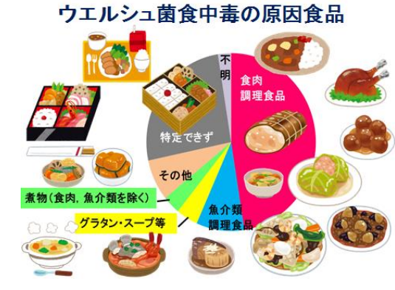
 |  | ★熱に強い食中毒菌の代表例がウェルシュ菌、セレウス 菌です。 ★環境中には、こうした耐熱芽胞(がほう)菌がたくさん存 在しています。特に運動場の砂埃には大量のウェルシュ菌 が含まれています。大量の和え物、煮物、スープ、シ チュー、カレーなどを調理した場合、その喫食までに時間を 置く場合には、必ず粗熱取をしましょう。大量調理品の鍋 中心部は非常にゆっくりとしか温度が下がりません。６０℃ から30℃付近をゆっくり長時間経過すると、耐熱残存菌が 爆発的に増殖します。 ★粗熱取は、耐熱食中毒菌に至適な発育温度を与えない 工程です。 ★そして、調理品提供には再加熱が必須です。

 | 一度発生すると大規模な食中毒になりやすいウェルシュ菌は冬でも起こります。環境中にいて、熱に強く、雨上がりに埃が 乾燥し舞い上がる際、乾燥が続く今のような天候時に調理材料に紛れ込みます。 大量調理品を加熱した後、粗熱取が不 十分な場合、特に危険です。60℃～30℃の温度帯を速やかに通過させること、つまり急速冷却することが必要重要です。

7 新型コロナウイルス情報
地域人口当たりの感染率
・ ヨーロッパ 2.5/7億人 =36%
・ 北米 1.0/6億人 =17%
・ アジア 1.6/45億人 = 4%
・ 中南米 0.8/4億人 =20%
・ アフリカ他 0.7/16億人 = 5%
一連の新型コロナウイルスの感染状況から 感染源はアジア・アフリカに風土的に存在したウイルスで、歴史的に抗原接触が希薄であったヨーロッパ・南北アメリカ大陸で急速に感染拡大したと推察された。
 |  | 新規感染者数 148週目 |  |  |  | コロナは既にWITHの時代、今年の冬が付き合い方の結論か
 |  |  |  |  |  |  |  |  | 感染ピークが見えなくなる時代が到来 低め安定
 | 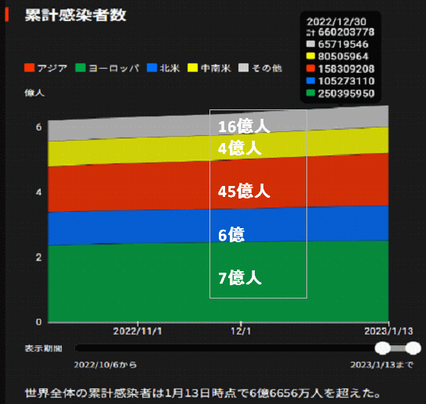
 |  | 今週の新型コロナ 新規感染者数 世界で101万人(対前週の増減 : 13万人減少)
*評価に値する政府のコロナ対策 第5回目ブースター接種の予定を明確にすべき時期!!
*世界は感染第6波リバウンドもピークインしている 今週は毎日14万人が新規感染状態。
 | 世界の新規感染者数: 101万人で感染持続 世界的にはコロナ感染は終息に向かい始めたといえる。 北半球は冬に向かいインフルエンザとの同時流行に警戒。
 | コロナ・ワクチン接種予定と内容 (元阿部首相と菅前首相の最大の功績)
 |  |  |  |  |  |  |  |  |  |  |  |  |  |  | >
世界の感染率は1.02% : 増減なし 65歳以上の高齢者に肺炎発症による重度化リスクが高い
)
 |  | Reported 2/26 7:20 (前週より101万人) 世界は感染 第五波は終息中、アジアでは一部拡大傾向
 |  | https://gisanddata.maps.arcgis.com/apps/opsdashboard/index.html#/bda7594740fd40299423467b48e9ecf6

世界の増加率が上昇
o BBX1・5
・ BQ1.1
 |  |  |  |  |  |  |  |  |  |  |  |  |  | 1,005,726
 |  |  | 現在の新型コロナウイルス感染者数 |  |  | 前週 | 患者数 | 対世界比% | 死者数 | 致死率 | 対前週増加率
 |  |  |  |  | Total | 673,957,661 | 674,963,387 | 100.0% | 6,869,966 | 1.02% | 100.1% | 前週からの増加数
 |  |  |  |  | 米国 | 103,123,281 | 103,372,978 | 15.3% | 1,119,560 | 1.1% | 100.2% |  | 1,005,726
 |  |  |  |  | カナダ | 4,590,808 | 4,600,513 | 0.7% | 51,375 | 1.1% | 100.2%
 |  |  |  |  | メキシコ | 7,414,918 | 7,443,151 | 1.1% | 332,938 | 4.5% | 100.4%
 |  |  |  |  | ブラジル | 36,987,682 | 37,020,531 | 5.5% | 698,928 | 1.9% | 100.1%
 |  |  |  | 感染制御地区 | ｱﾙｾﾞﾝﾁﾝ | 10,042,136 | 10,043,308 | 1.5% | 130,458 | 1.3% | 100.0%
 |  |  |  |  | チリ | 5,147,683 | 5,161,209 | 0.8% | 64,158 | 1.2% | 100.3%
 |  |  |  |  | 南アフリカ | 4,060,349 | 4,061,383 | 0.6% | 144,835 | 3.6% | 100.0%
 |  |  |  |  | トルコ | 17,042,722 | 17,042,722 | 2.5% | 101,492 | 0.6% | 100.0%
 |  |  |  |  | イラン | 7,566,265 | 7,567,619 | 1.1% | 144,835 | 1.9% | 100.0% | 南部アフリカ・インド・中東では感染終息
 |  |  |  |  | インド | 44,686,001 | 44,687,025 | 6.6% | 530,764 | 1.2% | 100.0%
 |  |  |  |  | パキスタン | 1,576,640 | 1,576,795 | 0.2% | 30,641 | 1.9% | 100.0%
 |  |  |  |  | ロシア | 21,841,651 | 21,932,062 | 3.2% | 388,033 | 1.8% | 100.4%
 |  |  |  |  | スペイン | 13,755,956 | 13,763,336 | 2.0% | 119,380 | 0.9% | 100.1%
 |  |  |  |  | フランス | 39,786,983 | 39,813,898 | 5.9% | 165,918 | 0.4% | 100.1%
 |  |  |  |  | ドイツ | 38,002,114 | 38,111,063 | 5.6% | 167,812 | 0.4% | 100.3%
 |  |  |  | 感染拡大地区 | 日本 | 33,098,835 | 33,194,709 | 4.9% | 72,214 | 0.2% | 100.3% | 日本のコロナ増加率はかなり落ち着いてきた。 中国は統計修正があり死亡数が一気に跳ね上がる。
 |  |  |  |  | 中国 | 4,903,521 | 4,903,524 | 0.7% | 101,040 | 2.1% | 100.0%

世界の第5波 BBX1-5

第一波 第二波 第三波 第四波 第五波

 |  |  |  |  |  |  |  |  | 冬に向かい

 | 日本の感染症BCPステージ
 | フェイズ別 対策立案
 | 1. 地域的に発生していない段階
 | 2. 地域、顧客所在地に感染者が確認された段階
 | 3. 地域住民、同居者の参加団体に感染者が確認された段階 |  |  |  |  |  |  |  |  |  |  |  | 企業内に感染者が発見された場合の対応と手順が具体的に用意されていないとパニックになる。 準備が大勢。ステークホルダーへの告知も当然前提。
 | 4 職場で複数の濃厚接触者が判明した段階
 | 5. 3で複数もしくは感染が拡大する段階
 | 6. 従業員もしくはその家族に感染確認の段階
 | 7. 5で感染が収まらない段階
 | 7. パンデミック(大流行)宣言の段階

 | ・組織・連絡体制 ・社内、社外
 | 緊急連絡網 所轄保健所、公共機関との連帯
 | 現状リスクｺﾐﾆｭケーション、顧客への情報開示
 | ・予防体制 消毒材、マスク備品準備、就業前後の除菌 検温と報告
 | ・診療体制 もしもの場合の相談医療先の確保、連絡
 | ・就業体制の見直対策 感染者の発症時の業務継続対応
 | 病院、介護・老人施設への入室時の対応、営業車両の洗浄
 | ・長期間休業に対する対策 従業員のケア

 | フェイズ | 緊急連絡網 | 消毒材 | マスク | 検温 | 行動履歴整理 | 保健所 医療機関 | 顧客連絡 | 就業 体制 | 入館チェック | 従業員ケア | PCR検査確認
 |  |  |  |  | 37.5℃↑
 | 1 | 〇 |  |  |  |  |  |  |  | 〇
 | 2 | 〇 | 〇 | 〇 | 〇 |  |  |  | 〇* | 〇 |  |  | *テレワーク、隔日出勤
 | 3 | 〇 | 〇 | 〇 | 〇 |  |  |  | 〇 | 〇 | 〇
対策 | 4 | 〇 | 〇 | 〇 | 〇 | 〇 | 〇 | ★ | 〇 | 〇 | 〇 | 〇 | 無症状なら１週間経過と就業制限
 | 5 | 〇 | 〇 | 〇 | 〇 | 〇 | 〇 | 〇 | 〇 | 〇 | 〇 | 〇
 | 6 | 〇 | 〇 | 〇 | 〇 | 〇 | 〇 | 〇 | 〇 | 〇 | 〇 | 〇
 | 7 | 〇 | 〇 | 〇 | 〇 | 〇 | 〇 | 〇 | 〇 | 〇 | 〇 | 〇

 |  |  |  |  |  |  |  | ★PCR+

7 感染症統計
届出感染症 第三類 腸管出血性大腸菌 |  |  |  |  |  |  |  |  |  |  |  |  |  | 届出感染症 第三類 細菌性赤痢菌
全国 報告数推移 医療機関からの届出数 |  |  |  |  |  |  |  |  |  |  |  |  |  | 全国 報告数推移 届出患者数（人）
 | 1月 | 2月 | 3月 | 4月 | 5月 | 6月 | 7月 | 8月 | 9月 | 10月 | 11月 | 12月 | 合計 |  | 1月 | 2月 | 3月 | 4月 | 5月 | 6月 | 7月 | 8月 | 9月 | 10月 | 11月 | 12月 | 合計
12-21年月平均 | 68 | 54 | 64 | 102 | 185 | 405 | 615 | 875 | 565 | 364 | 207 | 135 | 3,640 | 12-21年月平均 | 8 | 9 | 14 | 7 | 10 | 9 | 8 | 12 | 10 | 20 | 12 | 12 | 131
 |  | 今週 |  |  |  |  |  |  |  |  |  |  |  |  |  | 今週
 |  | 18 |  |  |  |  |  |  |  |  |  |  |  |  |  | 1
2023年 | 81 | 41 |  |  |  |  |  |  |  |  |  |  |  | 2023年 | 1 | 1
2022年 | 81 | 39 | 72 | 89 | 258 | 416 | 554 | 568 | 578 | 337 | 169 | 168 | 3,329 | 2022年 | 0 | 5 | 4 | 1 | 1 | 1 | 1 | 1 | 0 | 0 | 0 | 2 | 16
2021年 | 81 | 48 | 71 | 128 | 171 | 350 | 569 | 553 | 458 | 306 | 220 | 229 | 3,184 | 2021年 | 1 | 2 | 1 | 0 | 0 | 0 | 1 | 1 | 0 | 1 | 0 | 0 | 7
2020年 | 112 | 85 | 60 | 97 | 95 | 305 | 544 | 449 | 475 | 505 | 219 | 98 | 3,044 | 2020年 | 16 | 1 | 19 | 3 | 13 | 1 | 2 | 2 | 0 | 24 | 4 | 2 | 87
2019年 | 84 | 100 | 77 | 80 | 236 | 438 | 631 | 752 | 523 | 427 | 253 | 136 | 3,737 | 2019年 | 7 | 7 | 13 | 3 | 8 | 11 | 5 | 11 | 9 | 9 | 20 | 37 | 140
2018年10月3日、山梨県内の宿坊を利用した2グループ42名が赤痢にかかりました。使用水や従事者からは赤痢菌が検出されておらず現在のところ感染源は不明です。
2018年 | 41 | 44 | 67 | 103 | 311 | 415 | 539 | 1,165 | 534 | 297 | 205 | 92 | 3,813 | 2018年 | 9 | 22 | 18 | 9 | 21 | 14 | 6 | 13 | 7 | 81 | 31 | 37 | 268
埼玉県と群馬県の総菜店で販売されたポテトサラダを食べた人が腸管出血性大腸菌O157に感染した、という集団食中毒に関するニュースが2017年8月21日以降、新聞やテレビで取り上げられました。
2017年 | 57 | 35 | 95 | 112 | 131 | 340 | 483 | 1339 | 614 | 349 | 236 | 68 | 3,859 | 2017年 | 19 | 12 | 8 | 12 | 7 | 15 | 16 | 12 | 16 | 6 | 12 | 6 | 141
2016年 | 68 | 42 | 44 | 75 | 135 | 448 | 507 | 808 | 795 | 313 | 246 | 143 | 3,624 | 2016年 | 9 | 16 | 12 | 6 | 7 | 14 | 9 | 14 | 9 | 9 | 8 | 7 | 120
2011年8月に外食チェーン店が原因とされた赤痢菌Shigella sonneiの広域集団感染事例が青森県、宮城県、山形県、福島県において発生した。本事例は、それとほぼ同時期に発生しておりその関連性が強く疑われた事例である。
※2023年 第7週（2/13～2/19） 現在 |  |  |  |  |  |  |  |  |  |  |  |  |  | ※2023年 第7週（2/13～2/19） 現在
*発行予定は2022年11月7日（月）です。 |  |  |  |  |  |  |  |  |  |  |  |  |  | *発行予定は2022年11月7日（月）です。
 | 腸管出血性大腸菌 |  | 平年並み |  |  |  |  |  |  |  |  |  |  |  | 赤痢 | 非常に少ない |  | コロナ渦
Ｈ２９／８月は非常に多かった

腸管出血性大腸菌
 | 2023年 | 2022年 | 2021年 | 2020年 | 2019年 | 2018年 | 2017年 | 2016年 | 2015年
 | 81 | 81 | 81 | 112 | 84 | 41 | 57 | 68
 | 41 | 39 | 48 | 85 | 100 | 44 | 35 | 42
 |  | 72 | 71 | 60 | 77 | 67 | 95 | 44
 |  | 89 | 128 | 97 | 80 | 103 | 112 | 75
 |  | 258 | 171 | 95 | 236 | 311 | 131 | 135
 |  | 416 | 350 | 305 | 438 | 415 | 340 | 448
 |  | 554 | 569 | 544 | 631 | 539 | 483 | 507
 |  | 568 | 553 | 449 | 752 | 1,165 | 1,339 | 808
 |  | 578 | 458 | 475 | 523 | 534 | 614 | 795
 |  | 337 | 306 | 505 | 427 | 297 | 349 | 313
 |  | 169 | 220 | 219 | 253 | 205 | 236 | 246
 |  | 168 | 229 | 98 | 136 | 92 | 68 | 143
細菌性赤痢菌
 | 2023年 | 2022年 | 2021年 | 2020年 | 2019年 | 2018年 | 2017年 | 2016年
 | 1 | 0 | 1 | 16 | 7 | 9 | 19 | 9
 | 1 | 5 | 2 | 1 | 7 | 22 | 12 | 16
 |  | 4 | 1 | 19 | 13 | 18 | 8 | 12
 |  | 1 | 0 | 3 | 3 | 9 | 12 | 6
 |  | 1 | 0 | 13 | 8 | 21 | 7 | 7
 |  | 1 | 0 | 1 | 11 | 14 | 15 | 14
 |  | 1 | 1 | 2 | 5 | 6 | 16 | 9
 |  | 1 | 1 | 2 | 11 | 13 | 12 | 14
 |  | 0 | 0 | 0 | 9 | 7 | 16 | 9
 |  | 0 | 1 | 24 | 9 | 81 | 6 | 9
 |  | 0 | 0 | 4 | 20 | 31 | 12 | 8
 |  | 2 | 0 | 2 | 37 | 37 | 6 | 7

 |  |  |  |  |  |  |  |  |  |  |  |  |  |  | 腸管系感染症は新型コロナウイルス予防の手洗い、手指消毒で
 |  |  |  |  |  |  |  |  |  |  |  |  |  |  | 圧倒的に感染防御できている

